Sheet9
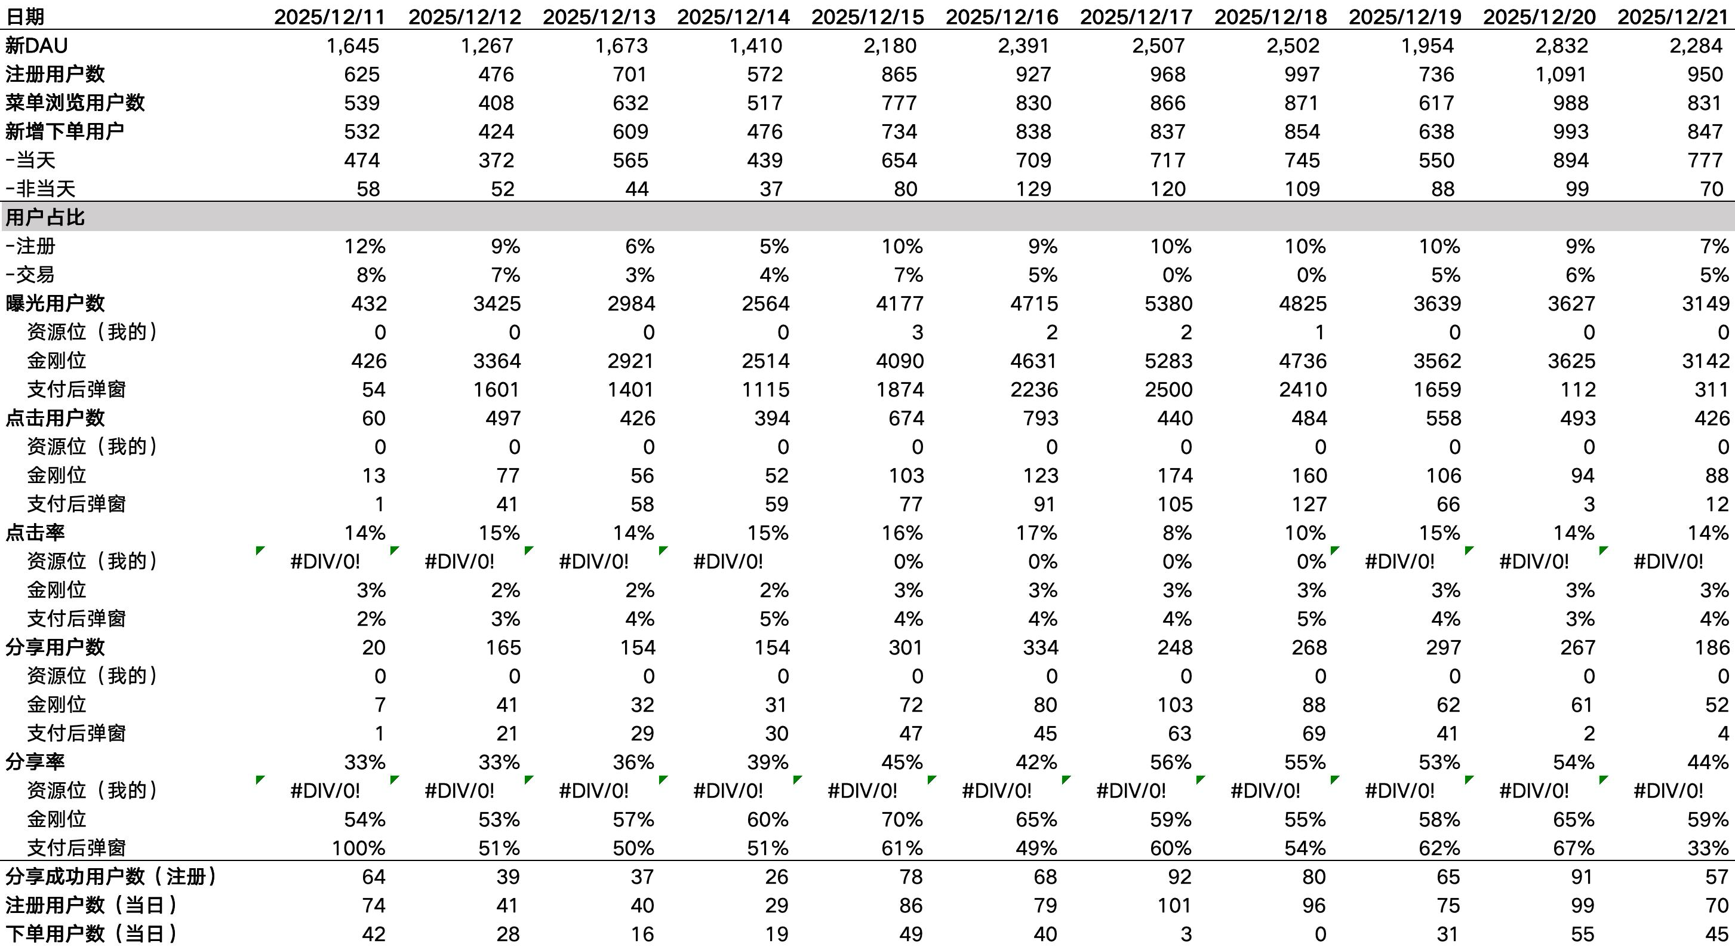
一、{通用实验模板}
适用范围：触达，塞券策略，弹窗资源位，滚动培养实验，以及所有的线上运营动作均必须首先使用该模板。属于业务结果层的效果观测
举例：时段实验，支付反弹窗，首页弹窗，新客召回等
配置路径：后台通过ab实验配置，触达策略配置的均走这个复盘模板
统计周期：实验开始日-统计日前一天
分析前提条件：需要和分析用户明确实验组和对照组的范围，一般有几种方式：ab实验，需要提供后台ab实验的截图获得分流组的用户。2.人群包分流，需要提供后台分组的人群包id，明确实验组对照组的范围。3.用户id尾号实验，需要明确实验组对照组的尾号id，每次实验内需要提前说明分流的情况，确保分析的准确性
口径：1.需要拉齐实验对照组的人数并在复盘中进行说明。2.给我一个你（ai认为的合理的cac口径并补充，其他口径我们都按照之前约定过的执行）
基础信息 | 实验名称xxxx
更新时间 | 2026-03-31 | 实验编号 | LKUSTM119079900681396224
实验层 | LKUSTL119079896319320064 | 观察窗 | 2026-03-25 ~ 2026-03-29
结论 | 1.xxxx，直接说大结论，谁优于谁，在核心指标上数据效果是多少。2.说具体细节拆分。3.说洞察分析，why的部分，为什么认为是这样

组别 | 实验用户数 | 到访率 | 下单率 | 访购率 | 杯量 | 人均杯量 | 总实收 | 单杯实收 | 复购率（当天） | 复购率（3日内） | CAC
对照组
实验组1
实验组2

二、其他实验模板
类型1：任务类活动
规则说明：通常为杯量任务，活动设计为圈定指定用户，下达（xx天内）完成（xxx杯）（xx饮品）的任务，设计实验组，对照组进行观察
分析1，使用{通用实验模板}
分析2，针对任务前端链路进行过程指标的拆解，任务链路包括资源位，落地页两层，做ab组的链路检测即可

类型2：分享有礼活动
规则说明：用户每邀请一个新用户（新客定义为注册并完成首单）即可获得一张1.99券，并且有梯度奖励。邀请1/2/3/4/5/6名新客，对应获得1/3/5/7/8/9....张1.99饮品兑换券
分析模板

